カード紛失
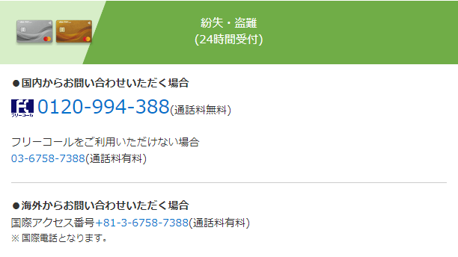
・三井住友カード
オンラインでの手続きが可能。
ETC、家族カードなど付帯カードのみの手続きもできる。
オンライン手続きは再発行手数料が無料。
電話でもできるが、再発行手数料1,100円（税込）がかかる。

自動チャット
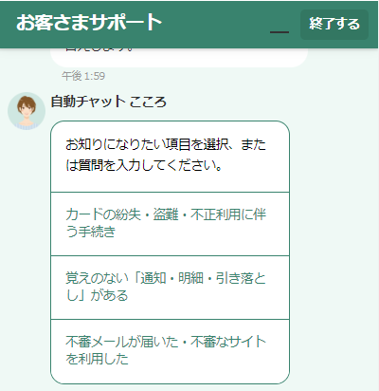

カード無効化、再発行

カードを一時的に停止、再開

・JCBカード
紛失時の流れ
オンラインまたは、電話で利用停止・再発行の手続き。
警察へ「紛失届」を提出。
再発行カードを受領。（手続き後1～2週間でお届け）
各種支払いの登録カード番号を変更。

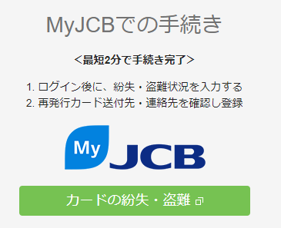

第三者の不正利用は全額補償
紛失登録完了から60日前にさかのぼり、それ以降の損害額が補償される。
以下のようなケースは補償の対象外。
・会員の家族、同居人など会員の関係者による利用や、関係者が関与した盗難・紛失等による利用
・JCBへ盗難・紛失の連絡をした日から61日以前の利用
・暗証番号が入力された利用

・楽天カード
紛失・盗難専用ダイヤル（24時間受付）へ連絡。
チャットサポートあり。
カードが不正使用された場合は、紛失・盗難届けを出した60日前にさかのぼり、それ以降の損害額を楽天が負担する。

・dカード
オンライン手続きあり
オンラインにて手続きが出来ない場合は、dカードセンター紛失盗難デスクへ電話でお問い合わせ。

利用停止の流れを丁寧に説明している。
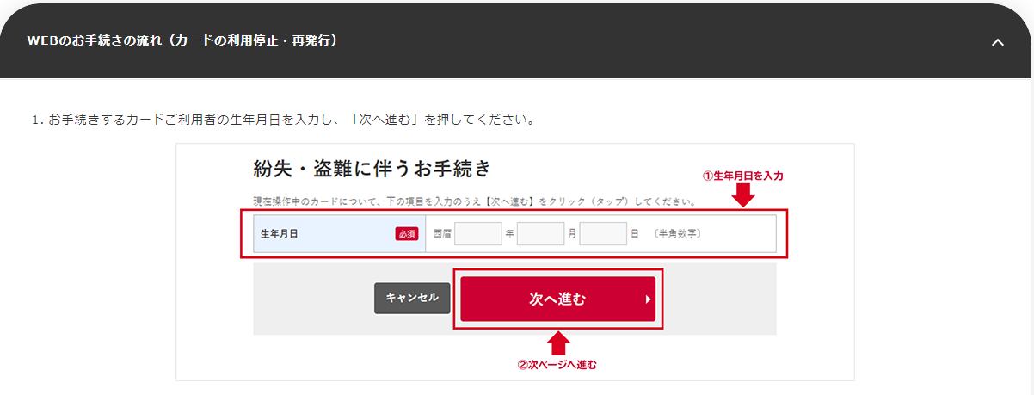

特殊なケースを除き、紛失・盗難の届け出日から遡って90日前の利用から、ドコモがその損害を補償。

・イオンカード
カード停止、再発行の手続きはWeb、もしくは電話で手続き可能。
Web手続き対象外カードもある。
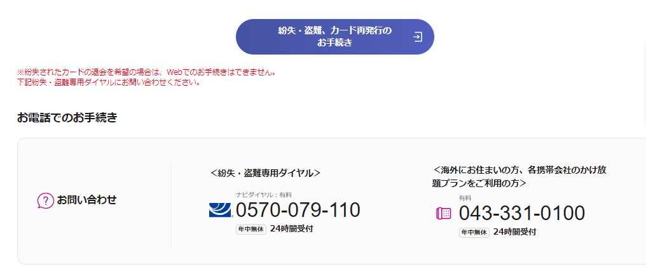

万一不正使用された場合、イオン銀行がカード紛失の届け出を受理した日を含めて61日前にさかのぼり、その後に発生した損害額について全額補填。

・東京VISAカード
カード停止、再発行の手続きはWeb、もしくは電話で手続き可能。

特別なケースを除き、紛失・盗難の届け出日の60日前以降に不正使用された代金は、東京VISAカードがその損害を補償する。

・au PAYカード
不正利用された場合でも、紛失・盗難のご連絡を受付けた日から起算して、60日前にさかのぼって補償してもらえる。

